Баг-репорты
ID | Заголовок | Шаги | Ожидаемый результат | Фактический результат | Скриншот

С80 | Битая ссылка (404 страница) "Оформить кредит" на странице входа в ЛК при нажатии на кнопку "Отправить заявку" | 1. Открыть страницу авторизации в ЛК сайта ib.rencredit.ru 2. В разделе "Оформить кредит" (над футером) нажать кнопку "Отправить заявку" | При нажатии на кнопку "Отправить заявку" открывается новая вкладка со страницей сайта банка с подробной информацией о данном продукте и форма для отправки контактных данных клиента для последующей связи с ним сотрудника банка. | При нажатии на кнопку "Отправить заявку" открывается новая вкладка сайта банка с ошибкой 404 "Страница не найдена". Предлагается проверить написание запроса и попробовать еще раз или воспользоваться картой сайта (карта сайта открывается в новой вкладке, содержит разделы с услугами для разных категорий лиц). | http://joxi.ru/p27MBELHZn86xr | 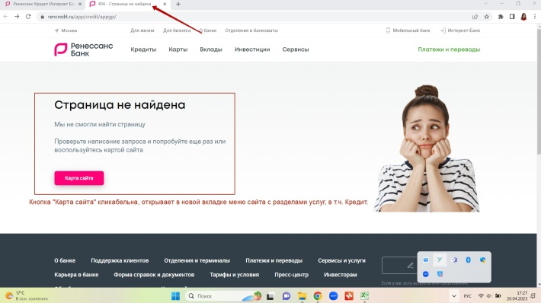

ФР80 | Информация об условии оформления кредита доступна неавторизованному клиенту. |  | При нажатии на кнопку "Отправить заявку" со страницы авторизации открывается вкладка с подробной информацией об условиях подачи онлайн-заявки на кредит (возможность или невозможность, личное присутствие, документы и пр.) без дополнительного поиска данного продукта, используя карту сайта (это долго, не всем пользователям удобно, а результат поиска приводит на корректную страницу с информацией о кредите). Предложение по улучшению: исправление битой ссылки, возможность получения заявленной информации в один клик. Либо удаление кнопки "Отправить заявку" со страницы авторизации.

С81 | Битая ссылка (404 страница) "Открыть вклад" на странице входа в ЛК при нажатии на кнопку "Отправить заявку" | 1. Открыть страницу авторизации в ЛК сайта ib.rencredit.ru 2. В разделе "Оформить кредит" (над футером) нажать кнопку "Отправить заявку" | При нажатии на кнопку "Отправить заявку" открывается новая вкладка страницы сайта банка с подробной информацией о данном продукте и форма для отправки контактных данных клиента для последующей связи с ним сотрудника банка. | При нажатии на кнопку "Отправить заявку" открывается новая вкладка сайта банка с ошибкой 404 "Страница не найдена". Предлагается проверить написание запроса и попробовать еще раз или воспользоваться картой сайта (карта сайта открывается в новой вкладке, содержит разделы с услугами для разных категорий лиц). | http://joxi.ru/4AkBnEOTV0l9y2 | 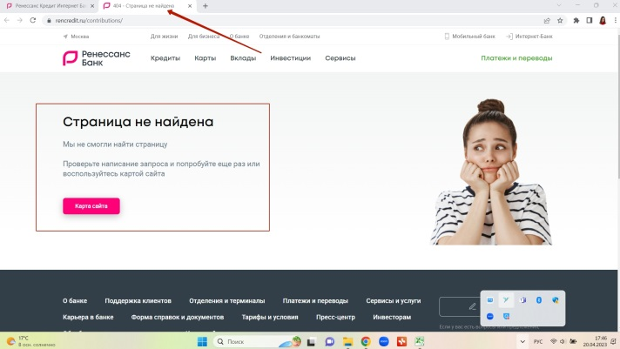

ФР81 | Информация об открытии вклада доступна неавторизованному клиенту. |  | При нажатии на кнопку "Отправить заявку" со страницы авторизации открывается вкладка с подробной информацией о вкладах без дополнительного поиска данного продукта, используя карту сайта (это долго, не всем пользователям удобно, а результат поиска приводит на корректную страницу с информацией о кредите). Предложение по улучшению: исправление битой ссылки, возможность получения заявленной информации в один клик. Либо удаление кнопки "Отправить заявку" со страницы авторизации.

С106 | Битая ссылка (404 страница) "Открыть вклад" на странице Мой банк при нажатии на кнопку "Отправить заявку" | 1. Открыть страницу Мой банк сайта ib.rencredit.ru, предварительно авторизовавшись 2. В разделе "Мои продукты" выбрать Новый продукт - Кредит наличными | При выборе Нового продукта "Кредит наличными" происходит переход на страницу сайта банка с подробной информацией об условиях оформления кредита и формой отправки контактных данных клиента. | При выборе "Кредит наличными" открывается новая вкладка сайта банка с ошибкой 404 "Страница не найдена". Предлагается проверить написание запроса и попробовать еще раз или воспользоваться картой сайта (карта сайта открывается в новой вкладке, содержит разделы с услугами для разных категорий лиц). | http://joxi.ru/l2Za9YVfVRaYVm | 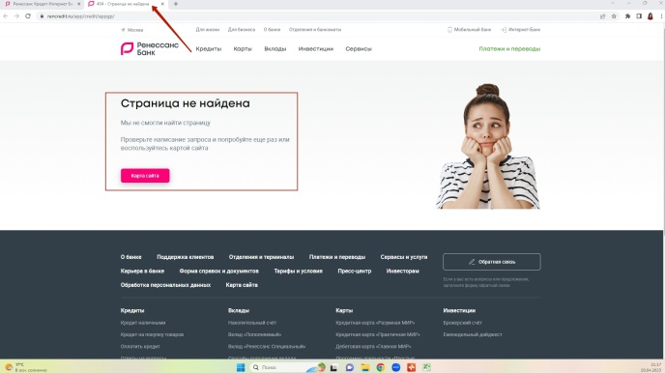

ФР106 | Информация об условиях оформления онлайн-заявки на кредит доступна клиенту со страницы Мой банк. |  | При нажатии на Новый продукт "Кредит наличными" со страницы Мой банк открывается вкладка с подробной информацией об условиях подачи онлайн-заявки на кредит наличными (возможность или невозможность, личное присутствие, документы и пр.) без дополнительного поиска данного продукта, используя карту сайта (это долго, не всем пользователям удобно, а результат поиска приводит на корректную страницу с информацией о кредите). Предложение по улучшению: исправление битой ссылки, возможность получения заявленной информации в один клик со страницы Мой банк. Либо удаление данного продукта с главной страницы Мой банк.

С114 | Битая ссылка (404 страница) "Оформите кредит на свою мечту" на странице Мой банк при нажатии на продукт "Оформите кредит" | 1. Открыть страницу Мой банк сайта ib.rencredit.ru, предварительно авторизовавшись 2. В разделе "Мои продукты" выбрать продукт "Оформите кредит на свою мечту" | При выборе продукта "Оформите кредит" происходит переход на страницу сайта банка с подробной информацией об условиях оформления кредита и формой отправки контактных данных. | При выборе "Кредит наличными" открывается новая вкладка сайта банка с ошибкой 404 "Страница не найдена". Предлагается проверить написание запроса и попробовать еще раз или воспользоваться картой сайта (карта сайта открывается в новой вкладке, содержит разделы с услугами для разных категорий лиц). | http://joxi.ru/p27MBELHZnDJ1r | 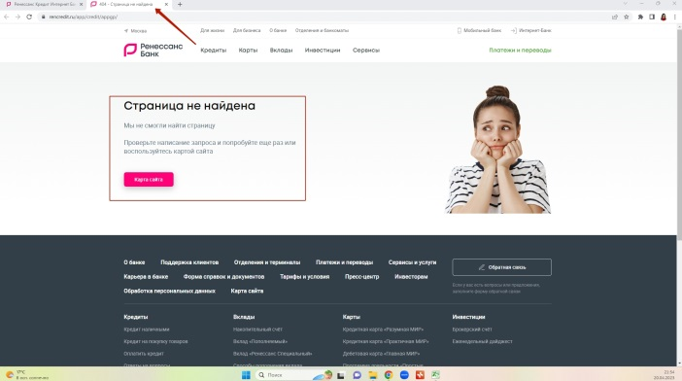

ФР114 | Доступность информации об услуге "Оформите кредит на свою мечту и контролируйте его здесь" для клиента со страницы Мой банк. |  | При нажатии на "Оформите кредит на свою мечту и контролируйте его здесь" со страницы Мой банк открывается вкладка с подробной информацией об условиях подачи онлайн-заявки на кредит для своей мечты (возможность или невозможность, личное присутствие, документы и пр.) без дополнительного поиска данного продукта, используя карту сайта (это долго, не всем пользователям удобно, а результат поиска приводит на корректную страницу с информацией о кредите). Предложение по улучшению: исправление битой ссылки, возможность получения заявленной информации в один клик со страницы Мой банк. Либо удаление данного продукта с главной страницы Мой банк.

Отчет по тестированию
Отчет о тестировании проекта Котики релиз 1.5

Рекомендации QA по выпуску релиза
Релиз 1.5 готов к выпуску в продакшн
Обоснование:
- Статус о тестировании фич | Фичи протестированы на 100%
- Статус по исправлению багов | Дефекты проверены и исправлены на 95%
- Результат регресса/смоука | Смоук тестирование проведено на 100%

Окружение
Стенд
Ссылка на тестовый стенд | ссылку вставить
ОС/Браузеры
Операционные системы | Windows 10/11, MacOs
Браузеры | Safary, Chrome, Firefox | актуальные версии
Общая информация о тестировании
Протестированные фичи
Фича 1
Фича 2
Фича 3
За период … было выпущено четыре билда, на последнем из которых успешно прошло 100% тест-кейсов…..
Общая информация о багах
Найденные баги | 100
Создано задач на улучшение | 5
Открыто багов | 95
Открыто багов высоких приоритетов | 0

Статистика по приоритетам багов
Lowest | 2
Low | 8
Medium | 80
High | 1
Highest | 9

Список новых дефектов
Идентификатор | Важность | Описание
BR13 | Высокая | Приложение не различает файлы и символические ссылки на файлы
BR22 | Критическая | Приложение не позволяет зарегистрироваться новому участнику

QA команда
Имя | Должность | Роль
Иван Иванов | Тестировщик | Ответственен за обеспечение качества
Мария Смирнова | Старший тестировщик | Ответствеенный за парное тестирование и аудит

Расписание
Имя | Дата | Деятельность | Продолжительность, ч
Иван Иванов | 2023-04-20 | Разработка тест-кейсов | 2
Иван Иванов | 2023-04-20 | Парное тестирование | 3
Иван Иванов | 2023-04-21 | Автоматизация смоук тестирования | 8
Мария Смирнова | 2023-04-20 | Написание отчета по тестированию | 2

Рекомендации по улучшению

